Выбор товара
Выберите один из товаров или сделайте описание к своему товару
Описание | Товар 3
Фото | 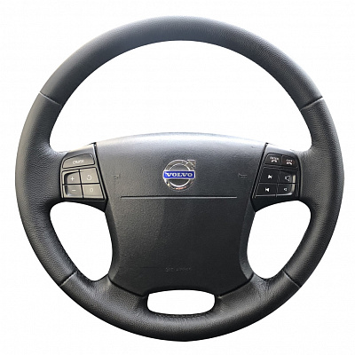
Наименование | Оплётка на руль, кожа
Характеристики | Состав: кожа натуральная Ширина упаковки — 40 см Высота упаковки — 40 см Глубина упаковки — 3 см Вес товара с упаковкой — 650 г
Себестоимость | 420 руб.
CV в покупку | 80%
Особенности | Средний ценовой сегмент
Форма юрлица | ИП
Налог | УСН 6%

Анализ карточек конкурентов
Анализ карточек конкурентов
 | Укажите название | Укажите название маркетплейса | Добавьте ссылку на товар | Добавьте описание товара | Что представляет основную ценность товара конкурентов с точки зрения клиентов? | Какие негативные моменты отмечают клиенты? | Как можно использовать выявленные ценности и жалобы для своего товара?
№ | Наименование товара | Маркетплейс | Ссылка на товар | Описание | Ценность для клиента | Жалобы клиента | Что можно взять в работу
1 | Оплетка на руль из экокожи, 38 см, черная. | OZON | Оплетка на руль из экокожи | Представляем вам стильную и качественную оплетку на руль из экокожи в черном цвете. Этот аксессуар прекрасно подойдет для тех, кто стремится добавить удобства и эстетичности в свою автомобильную среду. Наш аксессуар на руль изготовлен из высококачественной экокожи, которая приятна на ощупь и обеспечивает комфортное вождение. Мягкая и прочная текстура кожи позволит вам чувствовать каждое движение руля и придает вашей рулевой колонке утонченный вид. Оплетка на руль диаметром 37-39 см, а также 38 см и идеально подходит для таких моделей автомобилей, как Гранта, Форд Фокус 2, Лада Веста, ВАЗ 2114, Приора, Нива Шевроле, Газель Некст и других. Она имеет прекрасную посадку и надежно фиксируется на руле, не скользя и не перемещаясь во время вождения. Дизайн чехла на руль выполнен с учетом всех модных тенденций, что делает вашу машину еще более стильным и элегантным. Коричневый цвет эко-кожи придаст интерьеру вашей машины уют и изысканность. Чехол для автомобиля не только придает эстетическое удовольствие, но и обладает практичными преимуществами. Он защищает оригинальный руль от истирания и износа, продлевая его срок службы. Также он способен улучшить сцепление рук с рулем, что повышает управляемость для машины. Этот аксессуар для автомобиля легко устанавливается и не требует специальных инструментов. Просто наденьте универсальный чехол и убедитесь, что он плотно и надежно фиксируется. Приобретая нашу оплетку на руль, вы получаете не только удобный и элегантный аксессуар, но и защиту вашего руля и улучшение управляемости. Не упустите возможность добавить стиль и комфорт - приобретайте оплетку на руль из экокожи прямо сейчас! | 1) Хорошо выглядит, красивая, мягкая, нитки не торчат; 2) Приятная на ощупь, материал хороший, ровная строчка; 3) Цена; 4) Оплетка подошла на определенную модель автомобиля; 5) Оплетка напоминает нат. кожу, наделась легко, зафиксировалась плотно, никаких проскальзываний. | 1) Товар низкого качества. Торчат нитки из оплетки. | 1) Соответствие товара его описанию в карточке товара по размерам, цтету и материалам. То есть, товар должен приходить к покупателю такой же как он указан в описании и в фото/видеоматеоилах карточки товара. 2) Очень важно чтобы до покупателя товар доходил в полной комплектации, указанной в его описании. Для этого необходимо хорошо упаковывать товар в плотную и прочную упаковку. 3) Необходимо обращать внимание на качественную логистику товара. То есть контролировать процесс доставки товара до покупателя. В случае задержки товара по причине транспортных компаний, своевременно предупреждать об этом покупателя, чтобы предупредить в дальнейшем плохой от него отзыв; 4) Активно использывать скидки на товар, различные акции на маркетплейсе. Дешевому товару покупатели могут простить некоторый брак в товаре, который возможен при его приобретении на реализацию. 5) При получении товара от поставщиков на реализацию, проверять его комплектность и внешний вид на соответствие описанию в карточки товара.
2 | Оплетка на руль 38см, чехол на руль автомобиля. |  | Оплетка на руль 38см | 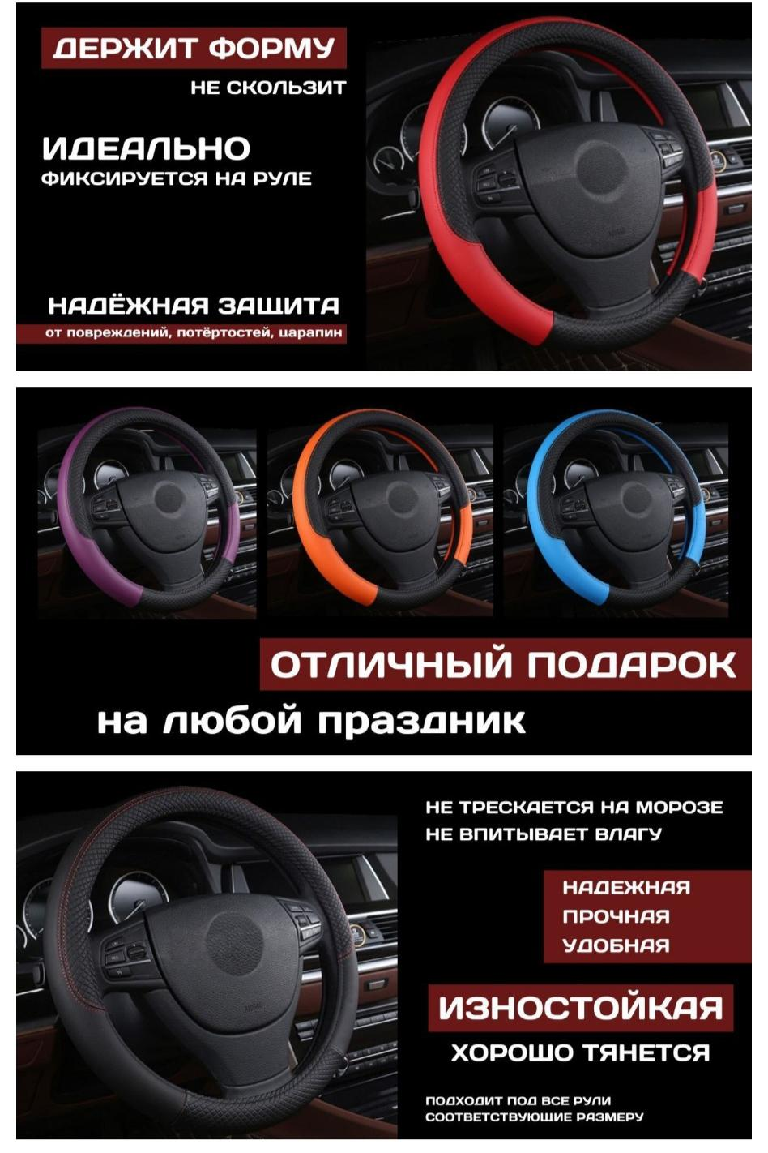 | 1) Хорошо выглядит, красивая, мягкая; 2) Приятная на ощупь, материал хороший; 3) Цена; 4) Цвет; 5) Оплетка подошла на определенную модель автомобиля; 6) Оплетка напоминает нат. кожу, наделась легко, зафиксировалась плотно. | 1) Низкое качество материала, торчащие нитки из оплетки или нитки вылезают в процессе эксплуатации; 2) Оплетка не удобна для определенной модели автомобиля; 3) Товар приходит в поврежденной упаковки или вообще без упаковки, в плохом виде; 4) Товар приходит к клиенту с повреждением. Например - с трещиной с одной из сторон или с кривой строчкой по краям.
3 | Оплетка на руль автомобиля Autoboost, 37-39 см, эко кожа с перфорацией с черной шнуровкой. |  | Оплетка на руль автомобиля Autoboost | Оплетка на руль с перфорацией это упрощенный вариант оригинальной перетяжки руля кожей, более удобный и эстетичный по сравнению с накладными оплётками за самую доступную цену. Чехол оплетка со шнуровкой 37- 39 см защищает поверхность рулевого колеса от механических воздействий. Чехол автомобильный для руля создает уют и тепло в холодное время года, это полезный аксессуары для автомобиля. Оплетка руля греет ваши руки не утолщая рулевое колесо, что важно для комфортного и безопасного вождения. Не скользит. Чехол легко моется. Оплетка накладка на руль устанавливается на рулевое колесо диаметром 38 см. Изготовлено из эко кожи. Игла и нить в комплекте. | 1) Хорошо выглядит, красивая, мягкая; 2) Приятная на ощупь, материал хороший; 3) Цена; 4) Оплетка подошла на определенную модель автомобиля; 5) Оплетка напоминает нат. кожу, наделась легко и плотно; 6) Быстрая доставка заказанного товара. | 1) Оплетка изготовлена из не прочных материалов. При шитья может растенуться или порваться; 2) Оплетка не подошла на определенную модель автомобиля; 3) В комплектации к товару НЕТ инструкции как сшивать оплетку; 4) Некоторые покупатели обратили внимание на низкое качество товара. Напрамер - треснула нить на оплетке на половину уже на общитом руле, в итоге все в помойку и потраченное время; 5) Слабая нить на оплетке.
4 | Оплетка на руль со шнуровкой / высококачественная экокожа / размер M, 38см, черный. |  | Оплетка на руль со шнуровкой | Оплетка на руль — из высококачественной перфорированной экокожи черного цвета. Вам необходимо сшить по периметру рулевого колеса, особые навыки и умения для этого не нужны. В комплекте идут капроновая нить черного цвета и игла. Оплетка выполнена из синтетического материала схожего по структуре с натуральной кожей, поэтому она обладает такой же прочностью и позволяет коже дышать. Размер М, диаметр: 38 см. Совпадает с размером рулевого колеса. Вы сможете самостоятельно определить натяжение кожаной ленты. Не выгорит под ультрафиолетом. Сделает вождение более безопасным, ограничив скольжение рук водителя. Помогает сберечь руки водителя от сухих мозолей. | 1) Хорошо выглядит, красивая, мягкая; 2) Приятная на ощупь, материал хороший; 3) Цена; 4) Оплетка подошла на определенную модель автомобиля; 5) Оплетка легко шьётся, наделась легко и плотно; 6) Быстрая доставка заказанного товара. | 1) Некоторые покупатели (меньшество) указывали на не качественную оплетку, материал рвется.
5 | Оплетки на руль для автомобиля / Чехол на руль в машину / Эко кожа, 37 - 39 см. |  | Оплетки на руль для автомобиля | Олпетка на руль Основное назначение рулевой оплетки, защита от следов износа и улучшение эстетики интерьера салона автомобиля. Обеспечивает удобный хват исключая проскальзывание рук, тем самым делая поездку более комфортной и уверенной. Минимализм в деталях Серия рулевых чехлов " Вояж" черный подчеркивает приверженность владельца авто стиля минимализм и стремление к порядку во всем. Только лучшие материалы Рулевые оплетки полностью производятся в России из высококачественных материалов, Винил - кожа проста в уходе, достаточно протереть влажной салфеткой и чехол вновь как новый. Первозданный вид руля Что бы сохранить первозданный вид рулевого колеса, внутренняя сторона оплетки исполнен более мягким. Даже после многих лет эксплуатации авто руль останется как новый. - Не имеют " химозного" запаха. - Морозостойкость до - 50 градусов. Комбинируйте Комбинируйте аксессуары из нашего магазина и создайте свой уникальный дизайн интерьера. | 1) Хорошо выглядит, красивая, мягкая; 2) Приятная на ощупь, материал хороший; 3) Цена; 4) Оплетка подошла на определенную модель автомобиля; 5) Оплетка наделась легко, зафиксировалась плотно, никаких проскальзываний. | 1) Оплетка не подошла на определенную модель автомобиля; 2) Оплетка в местах швов быстро стирается. Слишком гладкая, скользит; 3) Низкокачественный материал оплетки, на морозе она дубеет. Сама оплетка тонкая, нитки оплетки рвутся в ходе эксплуатации; 4) Товар приходит к покупателю не такой, какой он заказывал. Например - товар приходит другого цвета.
1 | Avto GY Оплетка на руль универсальная 37-39см. | Wildberries | Avto GY Оплетка на руль | Оплетки на руль автомобиля с перфорацией разных цветов, любая из них это ЛУЧШИЙ выбор качество 5+. Стильная оплётка для руля сделана и выполнена из качественной экокожи, гладкий материал которой не трескается на морозе и не впитывает влагу. Надежный и прочный чехол на руль в машину имеет универсальный размер, диаметр 37-39см идеально подходит в большинстве под все автомобильные рули соответствующие размеру, в том числе и легковые. Очень удобная рулевая оплетка износостойкая и мягкая, хорошо тянется при надевании, держит форму, не скользит и идеально фиксируется на руле машины. Данный автоаксессуар снижает усталость рук водителя при длительном вождении, препятствует скольжению и прокручиванию руля. Помимо этого покупка накладки для руля защитит его от царапин и потертостей и сохранит в идеальном первоначальном виде. Защищает от повреждений, не имеет запаха. Благодаря перетяжки, руль будет как новенький. Защитный аксессуар для руля приятный на ощупь и внешний вид, поверхность легко чистить, при загрязнении просто протрите обшивку влажной салфеткой или тряпкой. Советуем производить установку нашего автотовара при положительной температуре воздуха или в обогреваемом помещении или автомобиле, нужно будет немного приложить усилий и времени. Вы можете установить оплетку как самостоятельно, так и прибегнуть к услугам автосервиса. Наша накидка на руль подойдет для женщин и мужчин, на любой цвет и вкус, для комфортного вождения в долгих поездках. Уникальный дизайн нашего товара отлично впишется в ваш салон авто и станет его украшением. Отличный и прекрасный подарок любимым автомобилистам на новый год, день рождение, 23 февраля и любой другой праздник и повод. Данное изделие оценит каждый автовладелец. Порадуйте обновкой папу, брата, мужа, парня или коллегу. Подарите презент автоледи. Также в ассортименте магазина представлены другие современные модели оплеток, в том числе мужские классические и женские со стразами. Дополните Ваш салон нашими универсальными авточехлами. | 1) Хорошо выглядит, красивая; 2) Приятная на ощупь, материал хороший; 3) Оплетка подошла на определенную модель автомобиля; 4) Оплетка наделась легко, зафиксировалась плотно, никаких проскальзываний; 5) Оплетку можно самостоятельно надеть на руль; 6) Быстрая и безопасная доставка товара. | 1) Оплетка не подошла на определенную модель автомобиля. Оплетка, в основном, приходит к покупателю слишком узкой. Поэтому не натягивается на руль; 2) Товар приходит к покупателю не такой, какой он заказывал; 3) Некоторые покупатели (меньшество) обращают внимание на низкое качество товара.
2 | Autoboost Автомобильная оплетка на руль со шнуровкой. |  | Autoboost Автомобильная оплетка на руль | Популярный автоаксессуар для автомобильного салона диаметром 37-39 см. Прочная тонкая оплетка улучшит внешний вид простого полиуретанового или затёртого кожаного руля авто при минимальных вложениях. Защитная обшивка сделана из качественного материала, который сохранит рулевое колесо в отличном состоянии долгое время. Мягкая оплетка под шнуровку для перетяжки выглядит дорого при своей недорогой цене. Красивый необычный дизайн матовому ободку придает перфорированная поверхность. Универсальный чехол подходит для легковых автомобилей российских марок и моделей: калина; Киа рио сид спортэйдж. Лада Веста, Гранта спорт, Ларгус; приора. А также обтяжка пригодится для газель, рено Логан дастер, нива. Ваз 2107, 2114, 2110, 2112, 2115. Иномарок: мазда; хендай солярис, акцент. Шевроле лачетти, круз, ланос, авео. А также обод на фольксваген поло гольф, форд фокус мондео 3 4, тойота камри королла аурис. Хонда цивик, вольво, пежо. Кроме того, ниссан, мерседес, БМВ. Опель корса астра, митсубиси, шкода рапид октавиа. Помимо декоративной тюнинг функции аксессуар выполняет и практические задачи: защита покрытия от царапин, утолщает руль, снижает проскальзывание рук. В комплекте с оплеткой идет игла и нить в цвет обивки. Отверстия для стежков в накладке уже готовы, нужно просто провести сквозь них нитку и затянуть. Подробная инструкция по креплению auto товара представлена на слайдах. Идеальный подарок на праздник день рождения для мужчины автолюбителя, автомобилиста. Оригинальный автотовар для женщин и девушек водителей. Особенная деталь для декора машины - прекрасный сувенир для мужа, папы, парня, брата. | 1) Качественный товар; 2) Оплетка хорошо смотрится, красивая; 3) Приятная на ощупь, материал хороший; 4) Оплетка подошла на определенную модель автомобиля; 5) Оплетка наделась легко, зафиксировалась плотно, никаких проскальзываний; 6) Оплетку можно самостоятельно надеть на руль; 7) Быстрая и безопасная доставка товара. | 1) Товар приходит к покупателю не такой, какой он заказывал, иногда другого производителя; 2) Оплетка не подошла на определенную модель автомобиля. Оплетка, в основном, приходит к покупателю слишком узкой. Поэтому не натягивается на руль; 3) Некоторые покупатели (меньшество) обращают внимание на низкое качество товара из плохого материала. Например - рвется нить у товара в процессе эксплуатации или товар приходит к покупателю с повреждениями (дыркой на краю оплетки); 4) Товар приходит к покупателю недоукомплектованный, без инструкции и с задержкой.
3 | AVTODVIZH Оплетка на руль. |  | AVTODVIZH Оплетка на руль | Оплетка на руль на шнуровке из перфорированной экокожи. Характеристики: Диаметр рулевого колеса - 37-39 см; Материал - перфорированная экокожа; Капроновая нить и игла в комплекте. Подложка из вспененного материала EVA. Нить для шнуровки и на самой оплетке толстая не рвется! | 1) Качественный товар; 2) Оплетка хорошо смотрится, красивая; 3) Низкая цена; 5) Оплетка подошла на определенную модель автомобиля; 6) Оплетка наделась легко, зафиксировалась плотно, никаких проскальзываний; 7) Оплетку можно самостоятельно сшить и надеть на руль; 8) Быстрая и безопасная доставка товара. | 1) Товар низкого качества. Рвется нить при шитье; 2) Во время эксплуатации оплетка растягивается и рвется; 3) Товар доставляется до покупателя с большой задержкой; 4) Товар приходит к покупателю не в полном комплекте. Не хватает указанных в комплектации предметов; 5) Товар приходит к покупателю со сломанной иглой. Таким образом, покупатель не может сшить оплетку.
4 | ALL auto Сшивная оплетка на руль. |  | ALL auto Сшивная оплетка на руль | Оплётка на руль автомобиля является необходимой деталью для любого автомобилиста, который хочет добавить комфортности и эстетичности в свой автомобиль. Оплетки на руль помогут сохранить рулевое колесо в чистоте и на долгие годы защитят от повреждений и износа, тем самым продлевая его срок службы. Оплетка руля со шнуровкой имеет ряд преимуществ перед другими видами оплеток. Она не только легко и быстро устанавливается на руль, но и обеспечивает удобный и надежный захват. Кроме того, она отлично гасит вибрации и придает рулю анти-скользящие свойства. Оплетка для руля представлена в различных вариантах: гладкая экокожа, гладкая с перфорацией и перфорированная с декоративными карбоновыми вставками. Диаметр оплеток 38 см. Размер М. Выбирая оптимальный вариант, необходимо учитывать стиль автомобиля и личные предпочтения. Чехол на руль также является незаменимым элементом для любого автомобилиста. Он защищает руль от износа и грязи, а также создает дополнительный комфорт для рук во время езды. Сшивная оплетка на руль является одним из наиболее популярных видов оплеток, которые пользуются большим спросом у автомобилистов. Она выполнена из качественных материалов, проста в установке и обеспечивает удобный и надежный захват руля. Кроме того, она имеет элегантный дизайн и позволяет подчеркнуть индивидуальность автомобиля. В итоге, оплётка на руль автомобиля - это не только декоративный элемент, но и повышающий комфорт и безопасность элемент в автомобиле, которая убережет вас от от потери контролируемость над рулём в любых условиях. Данная опция является привлекательной не только с точки зрения дизайна автомобиля, но и с практической стороны. Кроме того, устанавливая оплетку на руль, вы продемонстрируете заботу о своем автомобиле и повысите его стоимость при последующей продаже. | 1) Качественный товар; 2) Оплетка хорошо смотрится, красивая; 3) Приятная на ощупь, материал хороший; 4) Оплетка подошла на определенную модель автомобиля; 5) Оплетка наделась легко, зафиксировалась плотно, никаких проскальзываний; 6) Оплетку можно самостоятельно сшить и надеть на руль; 7) Быстрая и безопасная доставка товара. | 1) Товар низкого качества. Рвется нить при шитье; 2) Во время эксплуатации оплетка растягивается и рвется; 3) Товар приходит к покупателю не в полном комплекте. Не хватает указанных в комплектации предметов; 4) Оплетка не подошла по размеру на определенную модель автомобиля. Размер окружности оплетки меньше указанного в описание к товару.
5 | V 12 Оплетка на руль черная из экокожи, чехол для руля 38 см. |  | V 12 Оплетка на руль | Чехол на руль из экокожми размера 37-39 см. Оплетка рулевого колеса из перфорированной экокожи. В оплетке сочетаются элементы из гладкой и перфорированной экокожи. Подойдет для руля стандарт (легковые авто). Диаметр : 38 см. Оплетка на руль из экокожи размера М (38 см) - это прочный и долговечный аксессуар, который прекрасно защитит руль вашего автомобиля и обновит его внешний вид. Изготовлена из качественных материалов, оплетка легко монтируется на руль. Она обеспечивает комфортный и надежный захват, повышает уровень безопасности и защищает руль от повреждений, обеспечивая длительный срок эксплуатации. Эта оплетка на руль из экокожи размера М (38 см) является стильным и функциональным аксессуаром для любого автомобиля, который подойдет для тех, кто ценит комфорт и качество. | 1) Оплетка хорошо смотрится, красивая; 2) Приятная на ощупь, материал хороший; 3) Оплетка подошла на определенную модель автомобиля; 4) Оплетка наделась легко, зафиксировалась плотно, никаких проскальзываний; 5) Оплетку можно самостоятельно надеть на руль; 6) Быстрая и безопасная доставка товара. | 1) Оплетка изготовлена из не прочных материалов. Лезит нить из оплетки в ходе не долгой эксплуатации; 2) Оплетка не подошла на определенную модель автомобиля. Оплетка, в основном, приходит к покупателю слишком узкой. Поэтому не натягивается на руль.

